A
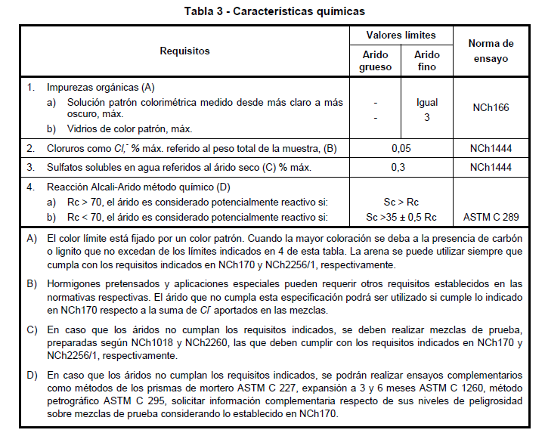
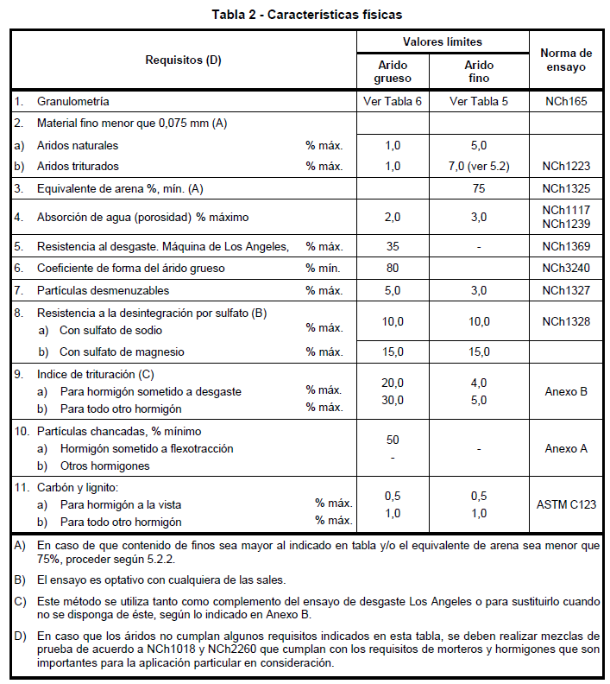
Fracción | Característica | Limites normativos (indicar si es mínimo o máximo) | Valor | Cumple/No cumple
Grava | Finos bajo #200 | 1% máx | 0.23% | Cumple
Grava | Chancado | 50% min | 74.7% | Cumple
Grava | Laja | - | 0% | Cumple
Grava | Dens. Real | - | 2.686 | Cumple
Grava | Dens. Neta | - | - | Cumple
Grava | Dens. Ap. Suelta | - | - | Cumple
Grava | Dens. Ap. Compatada | - | - | Cumple
Grava | Absorción | 2% máx | 0.56% | Cumple
Gravilla | Finos bajo #200 | 1% máx | 0.22% | Cumple
Gravilla | Chancado | 50% min | 79.15% | Cumple
Gravilla | Laja | - | 1.090% | Cumple
Gravilla | Dens. Real | - | 2.673 | Cumple
Gravilla | Dens. Neta | - | - | Cumple
Gravilla | Dens. Ap. Suelta | - | - | Cumple
Gravilla | Dens. Ap. Compatada | - | - | Cumple
Gravilla | Absorción | 2% máx | 0.74% | Cumple
Arena | Finos bajo #200 | 5% máx | 3% | Cumple
Arena | Dens. Real | - | 2.667 | Cumple
Arena | Dens. Ap. Suelta | - | 1.662 | Cumple
Arena | Dens. Ap. Compatada | - | 1.764 | Cumple
Arena | Absorción | 3% máx | 1% | Cumple
Arena | Mat. Org. | - | - | Cumple
Arena | Cl | - | - | Cumple

B
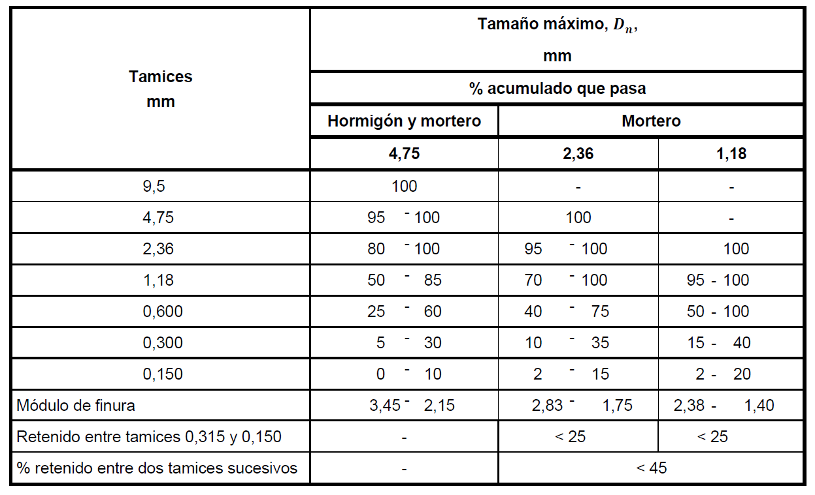
Enunciado.
Tamiz |  | Grava |  |  | Gravilla |  |  | Arena
ASTM | mm | Valor[%] | Lim. [%] | Cumple | Valor[%] | Lim. [%] | Cumple | Valor[%] | Lim. [%] | Cumple
2 | 50.8 | 100 | 100 | Sí | - | - | Sí |  | - | Sí
1.5 | 38.1 | 100 | 99-100 | Sí | - | - | Sí |  | - | Sí
1 | 25.4 | 58 | 45-69 | Sí | 100 | 100 | Sí |  | - | Sí
0.75 | 19.05 | 7 | 3-10 | Sí | 93 | 92-98 | Sí |  | - | Sí
0.5 | 12.7 | 0 | 0-1 | Sí | 49 | 35-58 | Sí |  | - | Sí
0.375 | 9.53 | - | - | Sí | 15 | 8-22 | Sí | 100 | 100 | Sí
4 | 4.75 | - | - | Sí | 0 | 0-1 | Sí | 87 | 86-92 | Sí
8 | 2.5 | - | - | Sí | - | - | Sí | 63 | 61-68 | Sí
16 | 1.25 | - | - | Sí | - | - | Sí | 47 | 44-50 | Sí
30 | 0.63 | - | - | Sí | - | - | Sí | 33 | 31-36 | Sí
50 | 0.315 | - | - | Sí | - | - | Sí | 18 | 16-20 | Sí
100 | 0.16 | - | - | Sí | - | - | Sí | 8 | 7-11 | Sí

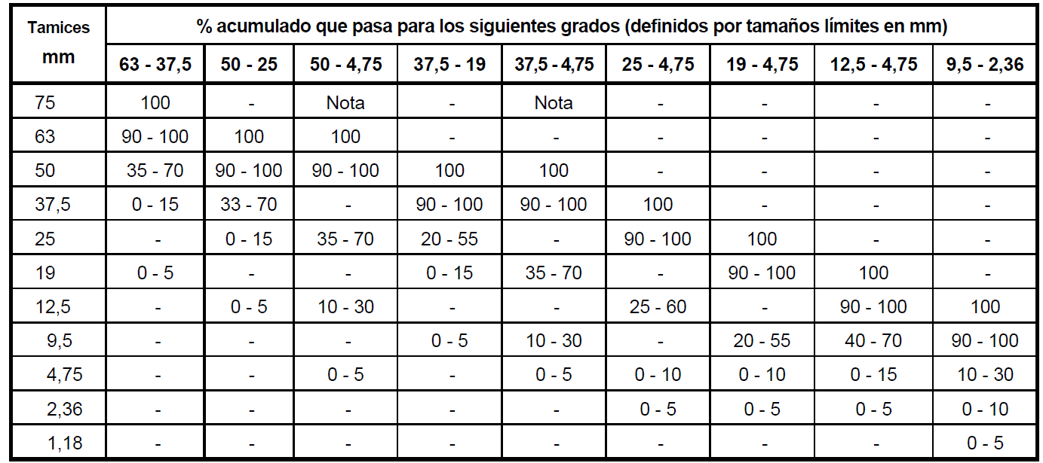
tablas 5 y 6 NCh163
Tamiz |  | Grava (37.5-19) |  |  | Gravilla (19-4,75) |  |  | Arena (Hor. y Mor.)
ASTM | mm | Valor[%] | Lim. [%] | Cumple | Valor[%] | Lim. [%] | Cumple | Valor[%] | Lim. [%] | Cumple
2 | 50.8 | 100 | 100 | Sí | - | - | Sí |  | - | Sí
1.5 | 38.1 | 100 | 90-100 | Sí | - | - | Sí |  | - | Sí
1 | 25.4 | 58 | 20-55 | No | 100 | 100 | Sí |  | - | Sí
0.75 | 19.05 | 7 | 0-15 | Sí | 93 | 90-100 | Sí |  | - | Sí
0.5 | 12.7 | 0 | - | Sí | 49 | - | Sí |  | - | Sí
0.375 | 9.53 | - | 0-5 | Sí | 15 | 20-55 | No | 100 | 100 | Sí
4 | 4.75 | - | - | Sí | 0 | 0-10 | Sí | 87 | 95-100 | No
8 | 2.5 | - | - | Sí | - | 0-5 | Sí | 63 | 80-100 | No
16 | 1.25 | - | - | Sí | - | - | Sí | 47 | 50-85 | No
30 | 0.63 | - | - | Sí | - | - | Sí | 33 | 25-60 | Sí
50 | 0.315 | - | - | Sí | - | - | Sí | 18 | 5-30 | Sí
100 | 0.16 | - | - | Sí | - | - | Sí | 8 | 0-10 | Sí

C
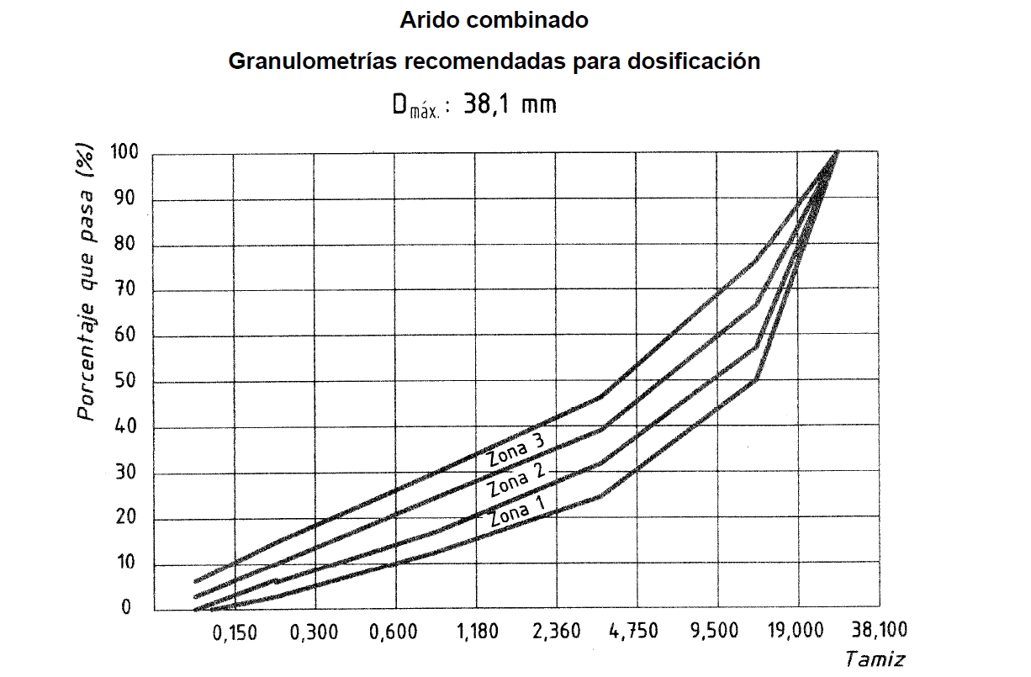
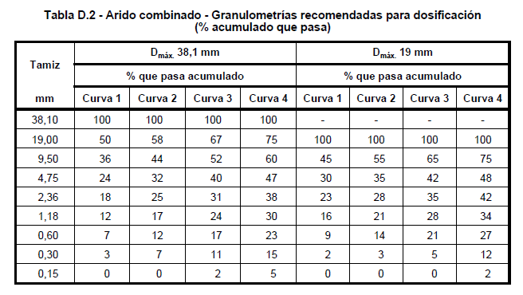
Bandas granulométricas Pavimentos, A y B, Zona 1.

Tamiz [mm] | Curva 1 | Curva 2
38.1 | 100 | 100
19 | 50 | 58
9.5 | 36 | 44
4.75 | 24 | 32
2.36 | 18 | 25
1.18 | 12 | 17
0.6 | 7 | 12
0.3 | 3 | 7
0.15 | 0 | 0

Dosificaciones árido combinado (40% grava, 30% gravilla, 30% arena)
 | Tamiz |  | 0.4 | 0.25 | 0.35
 | Pulgadas | mm | Grava 1 | Gravilla 2 | Arena 3 | Ponderación
 | 3 | 75 | 100 | 100 | 100 | 100
 | 2.5 | 63 | 100 | 100 | 100 | 100
 | 2 | 50 | 100 | 100 | 100 | 100
 | 1.5 | 37.25 | 100 | 100 | 100 | 100
 | 1 | 25 | 58 | 100 | 100 | 83.2
 | 0.75 | 19 | 7 | 93 | 100 | 61.05
 | 0.5 | 12.5 | 0 | 49 | 100 | 47.25
 | 0.375 | 9.5 | 0 | 15 | 100 | 38.75
 | N4 | 4.75 | 0 | 0 | 87 | 30.45
 | N8 | 2.36 | 0 | 0 | 63 | 22.05
 | N16 | 1.18 | 0 | 0 | 47 | 16.45
 | N30 | 0.6 | 0 | 0 | 33 | 11.55
 | N50 | 0.3 | 0 | 0 | 18 | 6.3
 | N100 | 0.15 | 0 | 0 | 8 | 2.8
 | N200 | 0.075 | 0 | 0 | 0 | 0

